Sheet1
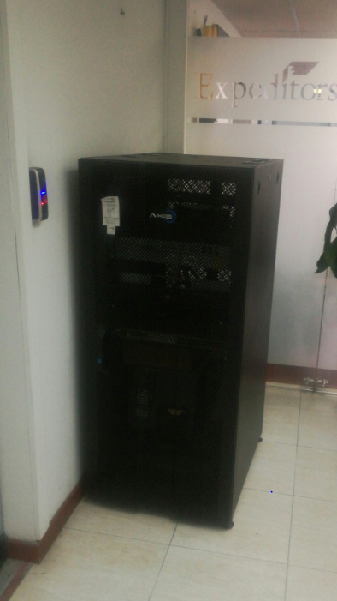
HALLAZGOS AUDITORIA PVP | AREA | RESPONSABLE | ACCION | TIEMPO DE EJECUCION | STATUS
en cali se tienen rack y servidor pero no se encuentran protegidos contra daños mal intencionados, a pesar que es una oficina pequeña con poco transito de personas, se sugiere revisar la opcion de hacer un aislamiento que permita evitar cualquier inconveniente ya sea intencional o no | IS | Fredy Moreno | Se incluyo en el presupuesto la instalacion de un rack cerrado el cual ya fue comprado y se definio fecha de instalacion | Q3 | 75

